エビデンス

01_001_001


01_001_002

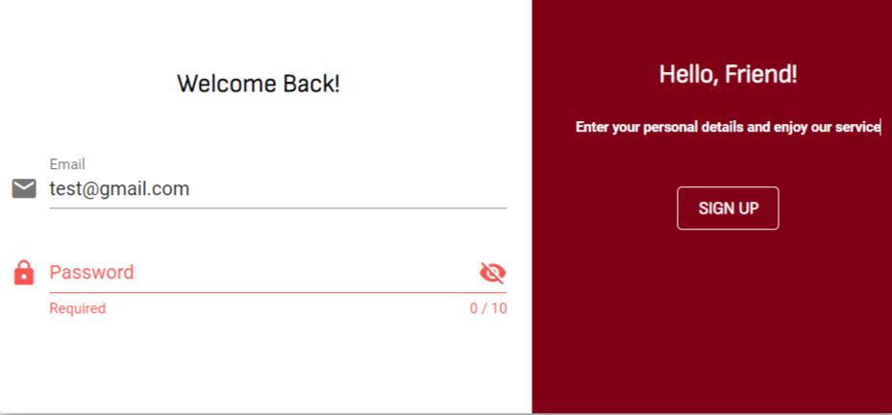
01_001_003

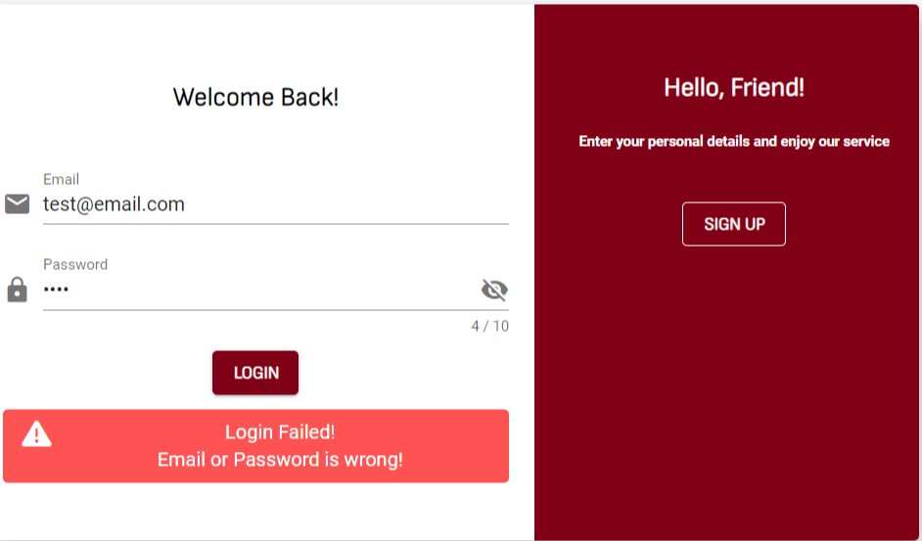
01_001_004

